상품제안서
이노젠 스누즈 멀티 탁상시계 TPW-5000 [무료인쇄] | 상품코드: F16275

 |  |  |  |  |  |  | 02-412-0044 | www.easy1.co.kr
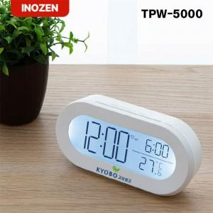

【상세/제작정보】

【인쇄/포장옵션】 | 레이저, 풀칼라, 개별인쇄 / 포장지포장

【공급단가】 | 수량 | 50~ | 100~ | 500~ | 1,000~ | 2,000~
*VAT별도 | 단가 | 7,620원 | 7,560원 | 7,440원 | 7,250원 | 7,130원

【상품 URL】 | https://dev.easy1.co.kr:443/src/goods_detail.php?gdno=16275

